Price
autoscale
 |  | Подгруппа | Брэнд | Модель | Наименование
 |  | буклеты | Ч.А.З. |  | Брошюра Ч.А.З. "Замки навесные,торцевые, почтовые, мебельные"
 |  | общего назначения | Ч.А.З. | ВС2-10 | Замок навесной ВС2-10
 | 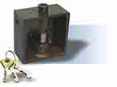 | общего назначения | Ч.А.З. | ВС2-12 | Замок навесной ВС2-12
 |  | общего назначения | Ч.А.З. | ВС2-15А | Замок навесной ВС2-15А
 |  | общего назначения | Ч.А.З. | ВС2-21 | Замок навесной ВС2-21
 | 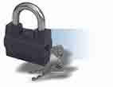 | общего назначения | Ч.А.З. | ВС2-23 | Замок навесной ВС2-23
 |  | общего назначения | Ч.А.З. | ВС2-26 | Замок навесной ВС2-26
 | 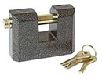 | общего назначения | Ч.А.З. | ВС2-4А | Замок навесной ВС2-3А
 |  | общего назначения | Ч.А.З. | ВС2-4А | Замок навесной ВС2-4А
 | 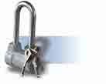 | общего назначения | Ч.А.З. | ВС2-4А-01 | Замок навесной ВС2-4А-01
 | 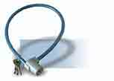 | общего назначения | Ч.А.З. | ВС2-6А | Замок навесной ВС2-6А
 |  | общего назначения | Ч.А.З. | ВС2-6А | Замок навесной ВС2-6А-01
 | 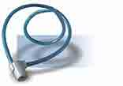 | общего назначения | Ч.А.З. | ВС2-6А-02 | Замок навесной ВС2-6А-02
 | 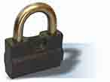 | общего назначения | Ч.А.З. | ВС2-7 | Замок навесной ВС2-7
 | 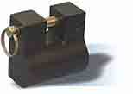 | общего назначения | Ч.А.З. | ВС2-8 | Замок навесной ВС2-8
 | 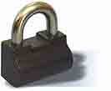 | общего назначения | Ч.А.З. | ВС2-9 | Замок навесной ВС2-9
 |  | общего назначения | Ч.А.З. | ВС-2А | Замок навесной ВС2А
 |  | общего назначения | Ч.А.З. | ВС2-М1 | Замок навесной ВС2-М1
 |  | общего назначения | Ч.А.З. |  | Замок навесной ВС2-М1-01
 |  | общего назначения | Ч.А.З. |  | Замок навесной ВС2-М1-02

